Sheet1
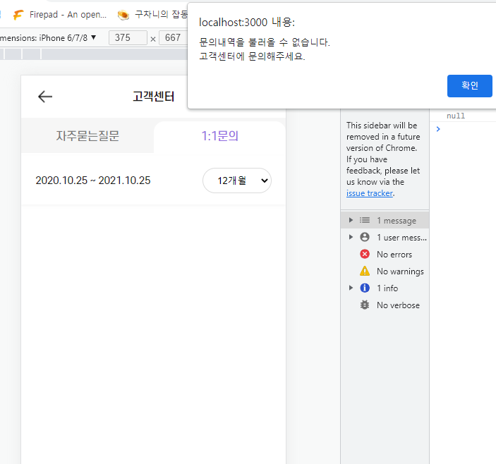
쿼리 함수에 트랜잭션 적용

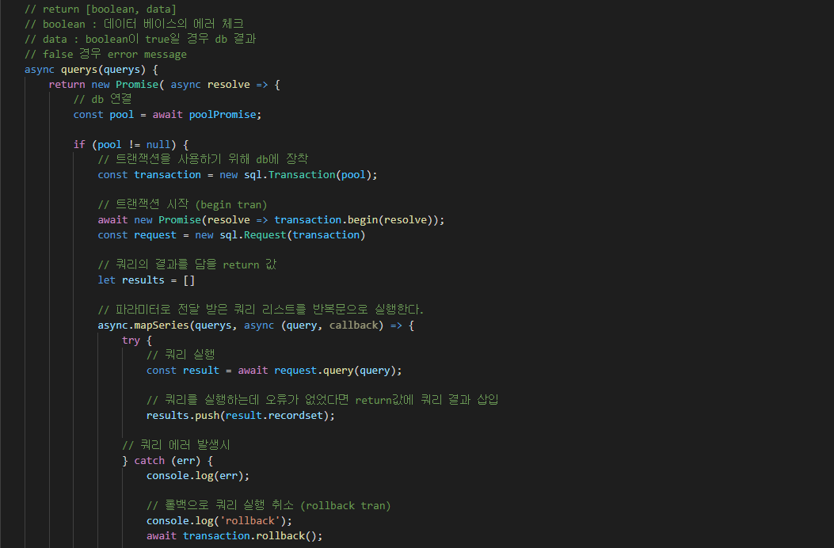

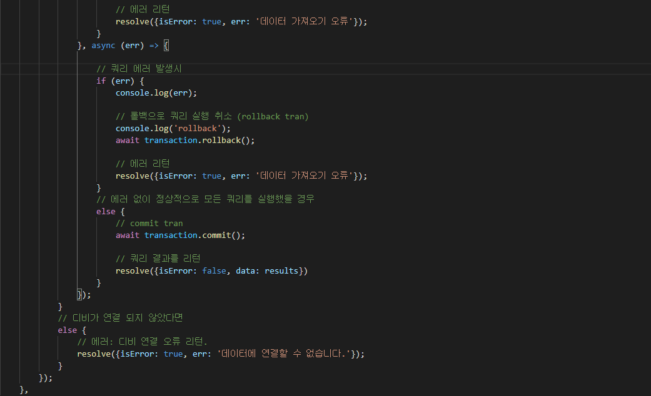

페이지 연결시 db를 사용할 때

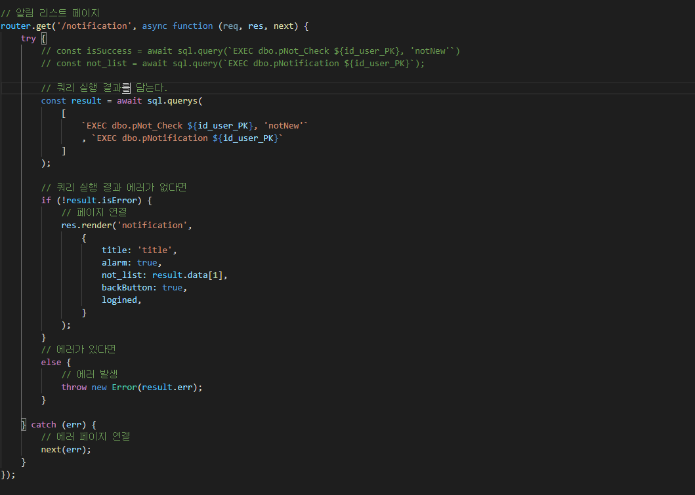

에러 발생시 에러 페이지 연결

연결된 페이지

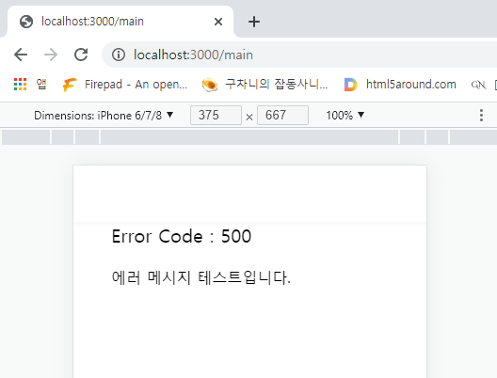

Ajax를 이용해 db를 사용할 때

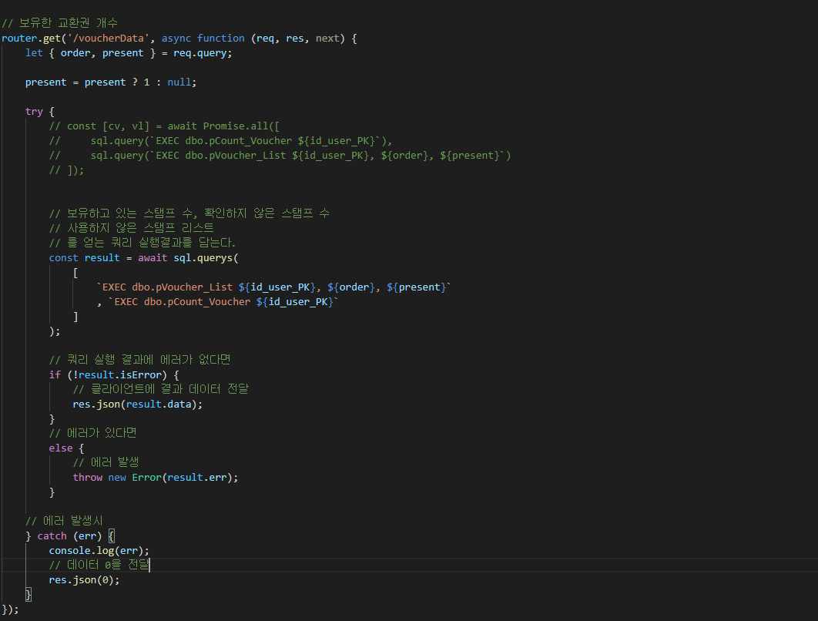

서버에서 전달 받은 데이터 에러 처리

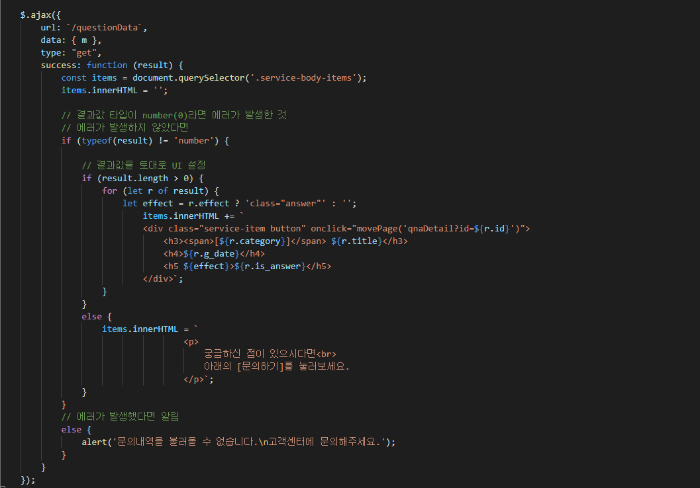

결과

